Sheet1
Origin | X | -12.5
 | Y | -160
 | Z | 774.5

Left Column |  |  |  |  |  |  |  |  |  |  |  | Right Column |  |  |  |  |  |  |  |  |  |  |  | STEPS:
 |  |  | X | Y | Z |  |  |  | X | Y | Z |  |  |  | X | Y | Z |  |  |  | X | Y | Z | X | 10 | mm
Grid_1 | Row1 | V1 | 88.86 | 299.75 | 99.49 | Grid_2 | Row1 | V1 | 88.86 | 299.75 | 124.49 | Grid_1 | Row1 | V1 | 88.86 | 145.25 | 99.49 | Grid_2 | Row1 | V1 | 88.86 | 145.25 | 124.49 | Y | 25 | mm
 |  | V2 |  | 274.75 |  |  |  | V2 |  | 274.75 |  |  |  | V2 |  | 120.25 |  |  |  | V2 |  | 120.25 |  | Z | 25 | mm
 |  | V3 |  | 249.75 |  |  |  | V3 |  | 249.75 |  |  |  | V3 |  | 95.25 |  |  |  | V3 |  | 95.25
 |  | V4 |  | 224.75 |  |  |  | V4 |  | 224.75 |  |  |  | V4 |  | 70.25 |  |  |  | V4 |  | 70.25
 |  | V5 |  | 199.75 |  |  |  | V5 |  | 199.75 |  |  |  | V5 |  | 45.25 |  |  |  | V5 |  | 45.25
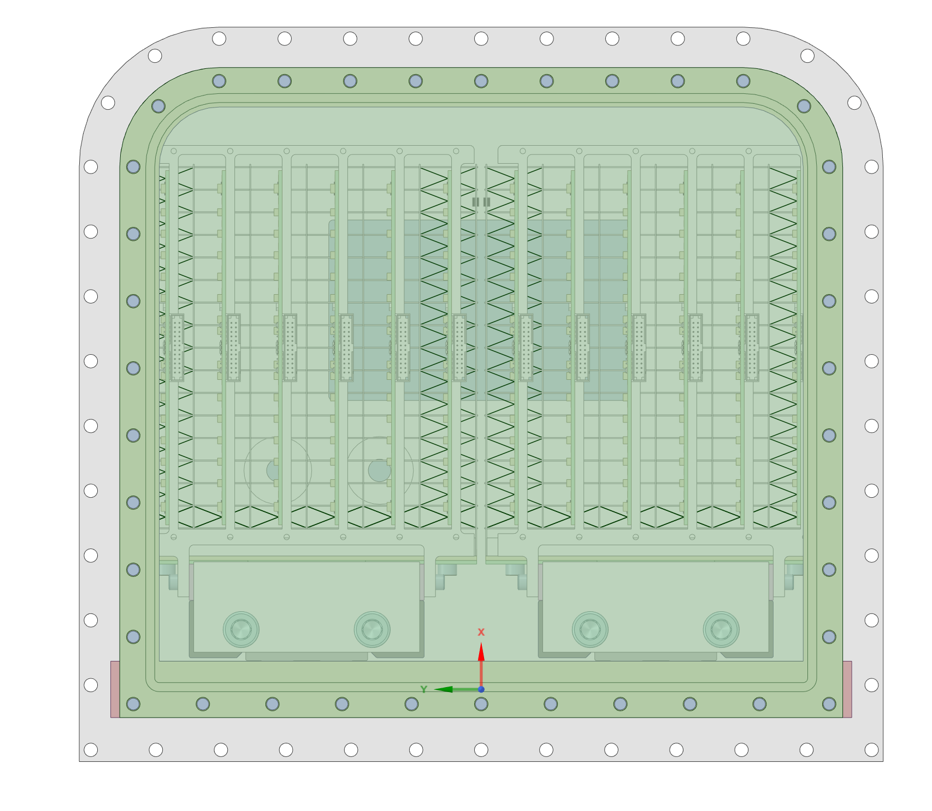
 |  | V6 |  | 174.75 |  |  |  | V6 |  | 174.75 |  |  |  | V6 |  | 20.25 |  |  |  | V6 |  | 20.25
 | Row2 | V1 | 98.86 | 299.75 |  |  | Row2 | V1 | 98.86 | 299.75 |  |  | Row2 | V1 | 98.86 | 145.25 |  |  | Row2 | V1 | 98.86 | 145.25
 |  | V2 |  | 274.75 |  |  |  | V2 |  | 274.75 |  |  |  | V2 |  | 120.25 |  |  |  | V2 |  | 120.25
Left Column
Right Column
 |  | V3 |  | 249.75 |  |  |  | V3 |  | 249.75 |  |  |  | V3 |  | 95.25 |  |  |  | V3 |  | 95.25
 |  | V4 |  | 224.75 |  |  |  | V4 |  | 224.75 |  |  |  | V4 |  | 70.25 |  |  |  | V4 |  | 70.25
 |  | V5 |  | 199.75 |  |  |  | V5 |  | 199.75 |  |  |  | V5 |  | 45.25 |  |  |  | V5 |  | 45.25
 |  | V6 |  | 174.75 |  |  |  | V6 |  | 174.75 |  |  |  | V6 |  | 20.25 |  |  |  | V6 |  | 20.25
 | Row3 | V1 | 108.86 | 299.75 |  |  | Row3 | V1 | 108.86 | 299.75 |  |  | Row3 | V1 | 108.86 | 145.25 |  |  | Row3 | V1 | 108.86 | 145.25
 |  | V2 |  | 274.75 |  |  |  | V2 |  | 274.75 |  |  |  | V2 |  | 120.25 |  |  |  | V2 |  | 120.25
 |  | V3 |  | 249.75 |  |  |  | V3 |  | 249.75 |  |  |  | V3 |  | 95.25 |  |  |  | V3 |  | 95.25
 |  | V4 |  | 224.75 |  |  |  | V4 |  | 224.75 |  |  |  | V4 |  | 70.25 |  |  |  | V4 |  | 70.25
 |  | V5 |  | 199.75 |  |  |  | V5 |  | 199.75 |  |  |  | V5 |  | 45.25 |  |  |  | V5 |  | 45.25
 |  | V6 |  | 174.75 |  |  |  | V6 |  | 174.75 |  |  |  | V6 |  | 20.25 |  |  |  | V6 |  | 20.25
 | Row4 | V1 | 118.86 | 299.75 |  |  | Row4 | V1 | 118.86 | 299.75 |  |  | Row4 | V1 | 118.86 | 145.25 |  |  | Row4 | V1 | 118.86 | 145.25
 |  | V2 |  | 274.75 |  |  |  | V2 |  | 274.75 |  |  |  | V2 |  | 120.25 |  |  |  | V2 |  | 120.25
 |  | V3 |  | 249.75 |  |  |  | V3 |  | 249.75 |  |  |  | V3 |  | 95.25 |  |  |  | V3 |  | 95.25
 |  | V4 |  | 224.75 |  |  |  | V4 |  | 224.75 |  |  |  | V4 |  | 70.25 |  |  |  | V4 |  | 70.25
 |  | V5 |  | 199.75 |  |  |  | V5 |  | 199.75 |  |  |  | V5 |  | 45.25 |  |  |  | V5 |  | 45.25
 |  | V6 |  | 174.75 |  |  |  | V6 |  | 174.75 |  |  |  | V6 |  | 20.25 |  |  |  | V6 |  | 20.25
 | Row5 | V1 | 128.86 | 299.75 |  |  | Row5 | V1 | 128.86 | 299.75 |  |  | Row5 | V1 | 128.86 | 145.25 |  |  | Row5 | V1 | 128.86 | 145.25
X
 |  | V2 |  | 274.75 |  |  |  | V2 |  | 274.75 |  |  |  | V2 |  | 120.25 |  |  |  | V2 |  | 120.25
 |  | V3 |  | 249.75 |  |  |  | V3 |  | 249.75 |  |  |  | V3 |  | 95.25 |  |  |  | V3 |  | 95.25
Y
Z
 |  | V4 |  | 224.75 |  |  |  | V4 |  | 224.75 |  |  |  | V4 |  | 70.25 |  |  |  | V4 |  | 70.25
 |  | V5 |  | 199.75 |  |  |  | V5 |  | 199.75 |  |  |  | V5 |  | 45.25 |  |  |  | V5 |  | 45.25
 |  | V6 |  | 174.75 |  |  |  | V6 |  | 174.75 |  |  |  | V6 |  | 20.25 |  |  |  | V6 |  | 20.25
 | Row6 | V1 | 138.86 | 299.75 |  |  | Row6 | V1 | 138.86 | 299.75 |  |  | Row6 | V1 | 138.86 | 145.25 |  |  | Row6 | V1 | 138.86 | 145.25
 |  | V2 |  | 274.75 |  |  |  | V2 |  | 274.75 |  |  |  | V2 |  | 120.25 |  |  |  | V2 |  | 120.25
 |  | V3 |  | 249.75 |  |  |  | V3 |  | 249.75 |  |  |  | V3 |  | 95.25 |  |  |  | V3 |  | 95.25
 |  | V4 |  | 224.75 |  |  |  | V4 |  | 224.75 |  |  |  | V4 |  | 70.25 |  |  |  | V4 |  | 70.25
 |  | V5 |  | 199.75 |  |  |  | V5 |  | 199.75 |  |  |  | V5 |  | 45.25 |  |  |  | V5 |  | 45.25
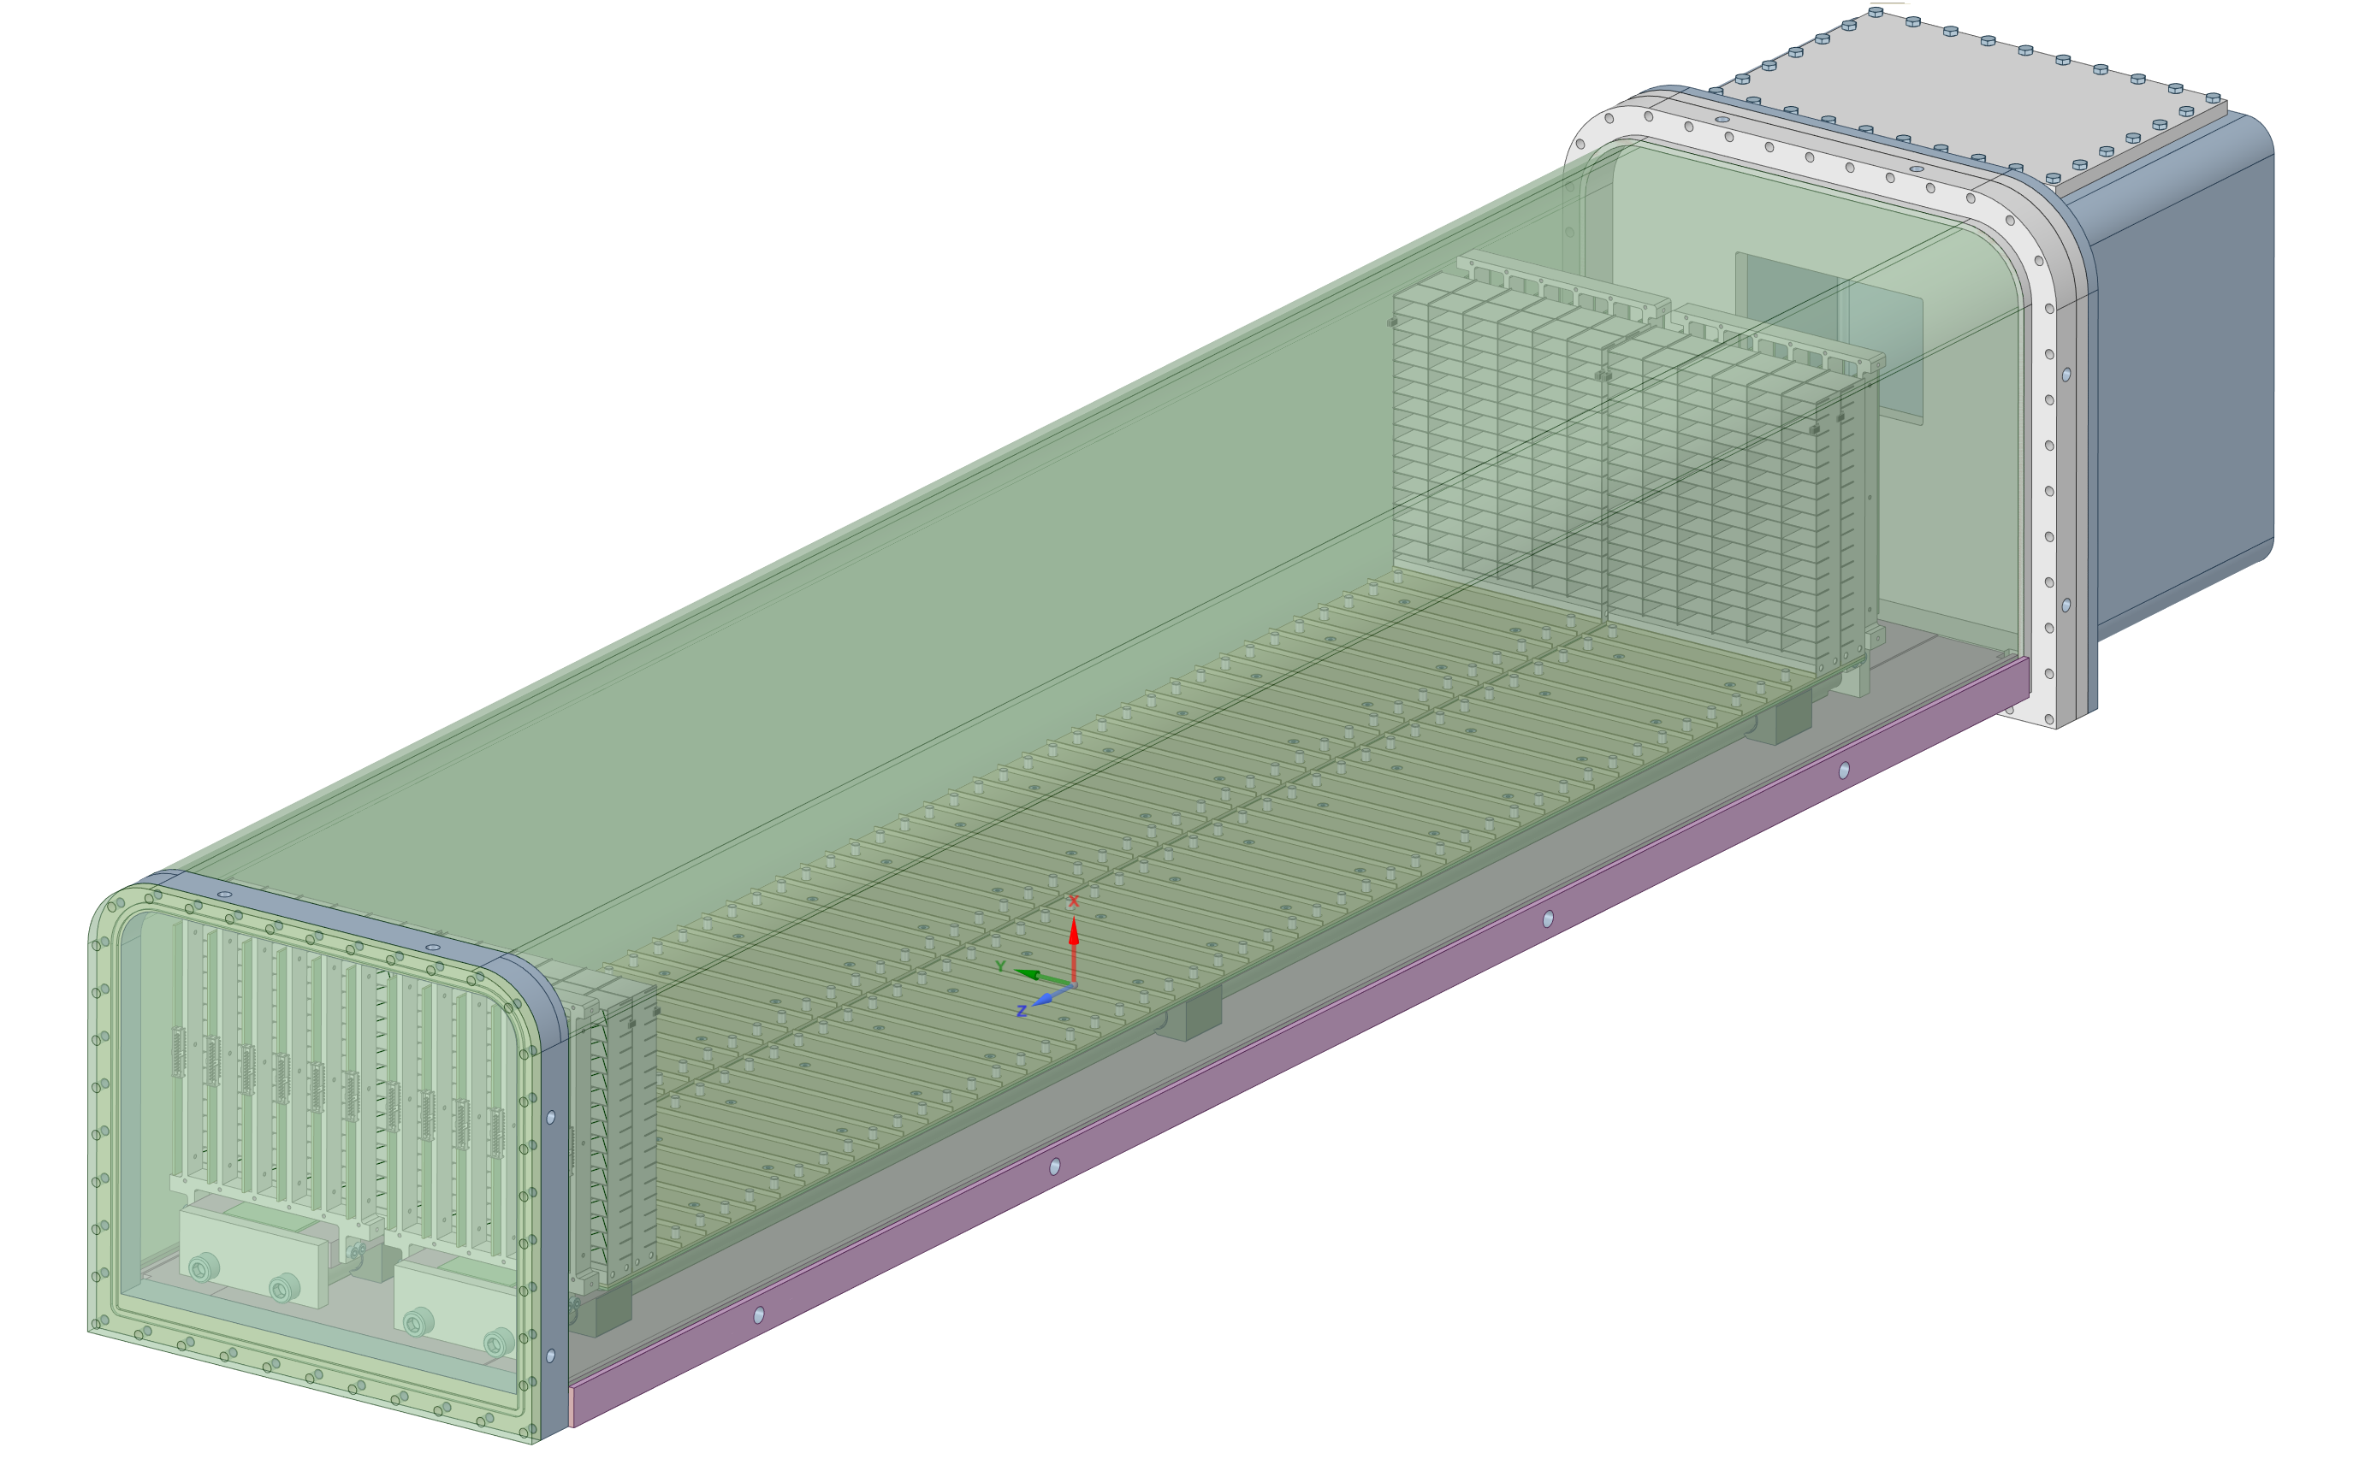
 |  | V6 |  | 174.75 |  |  |  | V6 |  | 174.75 |  |  |  | V6 |  | 20.25 |  |  |  | V6 |  | 20.25
 | Row7 | V1 | 148.86 | 299.75 |  |  | Row7 | V1 | 148.86 | 299.75 |  |  | Row7 | V1 | 148.86 | 145.25 |  |  | Row7 | V1 | 148.86 | 145.25
 |  | V2 |  | 274.75 |  |  |  | V2 |  | 274.75 |  |  |  | V2 |  | 120.25 |  |  |  | V2 |  | 120.25
 |  | V3 |  | 249.75 |  |  |  | V3 |  | 249.75 |  |  |  | V3 |  | 95.25 |  |  |  | V3 |  | 95.25
 |  | V4 |  | 224.75 |  |  |  | V4 |  | 224.75 |  |  |  | V4 |  | 70.25 |  |  |  | V4 |  | 70.25
 |  | V5 |  | 199.75 |  |  |  | V5 |  | 199.75 |  |  |  | V5 |  | 45.25 |  |  |  | V5 |  | 45.25
 |  | V6 |  | 174.75 |  |  |  | V6 |  | 174.75 |  |  |  | V6 |  | 20.25 |  |  |  | V6 |  | 20.25
 | Row8 | V1 | 158.86 | 299.75 |  |  | Row8 | V1 | 158.86 | 299.75 |  |  | Row8 | V1 | 158.86 | 145.25 |  |  | Row8 | V1 | 158.86 | 145.25
Grid_50
 |  | V2 |  | 274.75 |  |  |  | V2 |  | 274.75 |  |  |  | V2 |  | 120.25 |  |  |  | V2 |  | 120.25
 |  | V3 |  | 249.75 |  |  |  | V3 |  | 249.75 |  |  |  | V3 |  | 95.25 |  |  |  | V3 |  | 95.25
 |  | V4 |  | 224.75 |  |  |  | V4 |  | 224.75 |  |  |  | V4 |  | 70.25 |  |  |  | V4 |  | 70.25
 |  | V5 |  | 199.75 |  |  |  | V5 |  | 199.75 |  |  |  | V5 |  | 45.25 |  |  |  | V5 |  | 45.25
 |  | V6 |  | 174.75 |  |  |  | V6 |  | 174.75 |  |  |  | V6 |  | 20.25 |  |  |  | V6 |  | 20.25
 | Row9 | V1 | 168.86 | 299.75 |  |  | Row9 | V1 | 168.86 | 299.75 |  |  | Row9 | V1 | 168.86 | 145.25 |  |  | Row9 | V1 | 168.86 | 145.25
 |  | V2 |  | 274.75 |  |  |  | V2 |  | 274.75 |  |  |  | V2 |  | 120.25 |  |  |  | V2 |  | 120.25
 |  | V3 |  | 249.75 |  |  |  | V3 |  | 249.75 |  |  |  | V3 |  | 95.25 |  |  |  | V3 |  | 95.25
 |  | V4 |  | 224.75 |  |  |  | V4 |  | 224.75 |  |  |  | V4 |  | 70.25 |  |  |  | V4 |  | 70.25
 |  | V5 |  | 199.75 |  |  |  | V5 |  | 199.75 |  |  |  | V5 |  | 45.25 |  |  |  | V5 |  | 45.25
 |  | V6 |  | 174.75 |  |  |  | V6 |  | 174.75 |  |  |  | V6 |  | 20.25 |  |  |  | V6 |  | 20.25
 | Row10 | V1 | 178.86 | 299.75 |  |  | Row10 | V1 | 178.86 | 299.75 |  |  | Row10 | V1 | 178.86 | 145.25 |  |  | Row10 | V1 | 178.86 | 145.25
 |  | V2 |  | 274.75 |  |  |  | V2 |  | 274.75 |  |  |  | V2 |  | 120.25 |  |  |  | V2 |  | 120.25
 |  | V3 |  | 249.75 |  |  |  | V3 |  | 249.75 |  |  |  | V3 |  | 95.25 |  |  |  | V3 |  | 95.25
 |  | V4 |  | 224.75 |  |  |  | V4 |  | 224.75 |  |  |  | V4 |  | 70.25 |  |  |  | V4 |  | 70.25
 |  | V5 |  | 199.75 |  |  |  | V5 |  | 199.75 |  |  |  | V5 |  | 45.25 |  |  |  | V5 |  | 45.25
 |  | V6 |  | 174.75 |  |  |  | V6 |  | 174.75 |  |  |  | V6 |  | 20.25 |  |  |  | V6 |  | 20.25
 | Row11 | V1 | 188.86 | 299.75 |  |  | Row11 | V1 | 188.86 | 299.75 |  |  | Row11 | V1 | 188.86 | 145.25 |  |  | Row11 | V1 | 188.86 | 145.25
Grid_51
 |  | V2 |  | 274.75 |  |  |  | V2 |  | 274.75 |  |  |  | V2 |  | 120.25 |  |  |  | V2 |  | 120.25
 |  | V3 |  | 249.75 |  |  |  | V3 |  | 249.75 |  |  |  | V3 |  | 95.25 |  |  |  | V3 |  | 95.25
Grid_1
 |  | V4 |  | 224.75 |  |  |  | V4 |  | 224.75 |  |  |  | V4 |  | 70.25 |  |  |  | V4 |  | 70.25
 |  | V5 |  | 199.75 |  |  |  | V5 |  | 199.75 |  |  |  | V5 |  | 45.25 |  |  |  | V5 |  | 45.25
 |  | V6 |  | 174.75 |  |  |  | V6 |  | 174.75 |  |  |  | V6 |  | 20.25 |  |  |  | V6 |  | 20.25
 | Row12 | V1 | 198.86 | 299.75 |  |  | Row12 | V1 | 198.86 | 299.75 |  |  | Row12 | V1 | 198.86 | 145.25 |  |  | Row12 | V1 | 198.86 | 145.25
 |  | V2 |  | 274.75 |  |  |  | V2 |  | 274.75 |  |  |  | V2 |  | 120.25 |  |  |  | V2 |  | 120.25
 |  | V3 |  | 249.75 |  |  |  | V3 |  | 249.75 |  |  |  | V3 |  | 95.25 |  |  |  | V3 |  | 95.25
 |  | V4 |  | 224.75 |  |  |  | V4 |  | 224.75 |  |  |  | V4 |  | 70.25 |  |  |  | V4 |  | 70.25
 |  | V5 |  | 199.75 |  |  |  | V5 |  | 199.75 |  |  |  | V5 |  | 45.25 |  |  |  | V5 |  | 45.25
 |  | V6 |  | 174.75 |  |  |  | V6 |  | 174.75 |  |  |  | V6 |  | 20.25 |  |  |  | V6 |  | 20.25
 | Row13 | V1 | 208.86 | 299.75 |  |  | Row13 | V1 | 208.86 | 299.75 |  |  | Row13 | V1 | 208.86 | 145.25 |  |  | Row13 | V1 | 208.86 | 145.25
 |  | V2 |  | 274.75 |  |  |  | V2 |  | 274.75 |  |  |  | V2 |  | 120.25 |  |  |  | V2 |  | 120.25
 |  | V3 |  | 249.75 |  |  |  | V3 |  | 249.75 |  |  |  | V3 |  | 95.25 |  |  |  | V3 |  | 95.25
 |  | V4 |  | 224.75 |  |  |  | V4 |  | 224.75 |  |  |  | V4 |  | 70.25 |  |  |  | V4 |  | 70.25
 |  | V5 |  | 199.75 |  |  |  | V5 |  | 199.75 |  |  |  | V5 |  | 45.25 |  |  |  | V5 |  | 45.25
 |  | V6 |  | 174.75 |  |  |  | V6 |  | 174.75 |  |  |  | V6 |  | 20.25 |  |  |  | V6 |  | 20.25
 | Row14 | V1 | 218.86 | 299.75 |  |  | Row14 | V1 | 218.86 | 299.75 |  |  | Row14 | V1 | 218.86 | 145.25 |  |  | Row14 | V1 | 218.86 | 145.25
 |  | V2 |  | 274.75 |  |  |  | V2 |  | 274.75 |  |  |  | V2 |  | 120.25 |  |  |  | V2 |  | 120.25
 |  | V3 |  | 249.75 |  |  |  | V3 |  | 249.75 |  |  |  | V3 |  | 95.25 |  |  |  | V3 |  | 95.25
 |  | V4 |  | 224.75 |  |  |  | V4 |  | 224.75 |  |  |  | V4 |  | 70.25 |  |  |  | V4 |  | 70.25
Grid_2
 |  | V5 |  | 199.75 |  |  |  | V5 |  | 199.75 |  |  |  | V5 |  | 45.25 |  |  |  | V5 |  | 45.25
 |  | V6 |  | 174.75 |  |  |  | V6 |  | 174.75 |  |  |  | V6 |  | 20.25 |  |  |  | V6 |  | 20.25
 | Row15 | V1 | 228.86 | 299.75 |  |  | Row15 | V1 | 228.86 | 299.75 |  |  | Row15 | V1 | 228.86 | 145.25 |  |  | Row15 | V1 | 228.86 | 145.25
 |  | V2 |  | 274.75 |  |  |  | V2 |  | 274.75 |  |  |  | V2 |  | 120.25 |  |  |  | V2 |  | 120.25
 |  | V3 |  | 249.75 |  |  |  | V3 |  | 249.75 |  |  |  | V3 |  | 95.25 |  |  |  | V3 |  | 95.25
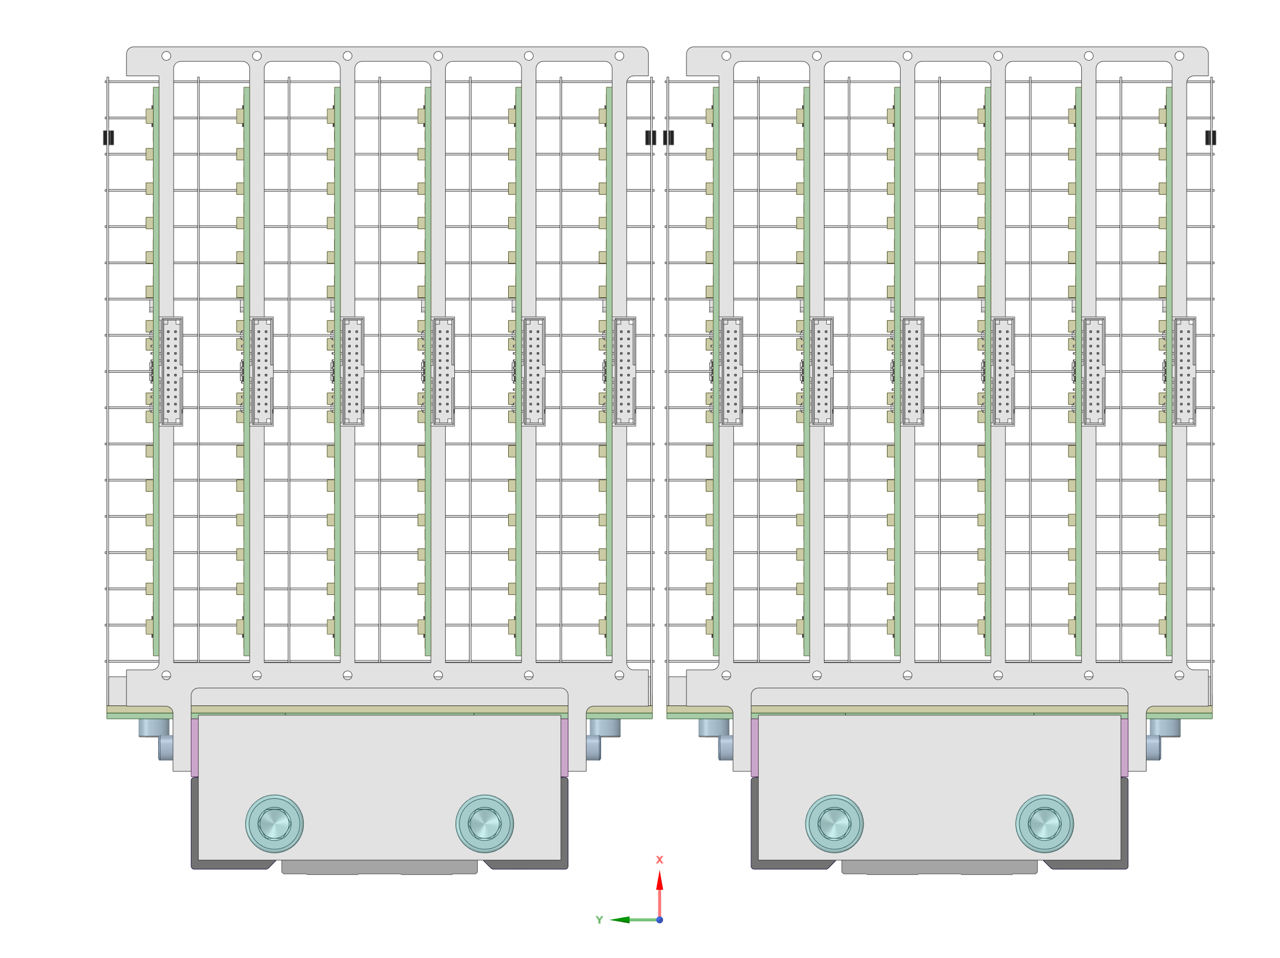
 |  | V4 |  | 224.75 |  |  |  | V4 |  | 224.75 |  |  |  | V4 |  | 70.25 |  |  |  | V4 |  | 70.25
 |  | V5 |  | 199.75 |  |  |  | V5 |  | 199.75 |  |  |  | V5 |  | 45.25 |  |  |  | V5 |  | 45.25
 |  | V6 |  | 174.75 |  |  |  | V6 |  | 174.75 |  |  |  | V6 |  | 20.25 |  |  |  | V6 |  | 20.25
 | Row16 | V1 | 238.86 | 299.75 |  |  | Row16 | V1 | 238.86 | 299.75 |  |  | Row16 | V1 | 238.86 | 145.25 |  |  | Row16 | V1 | 238.86 | 145.25
 |  | V2 |  | 274.75 |  |  |  | V2 |  | 274.75 |  |  |  | V2 |  | 120.25 |  |  |  | V2 |  | 120.25
 |  | V3 |  | 249.75 |  |  |  | V3 |  | 249.75 |  |  |  | V3 |  | 95.25 |  |  |  | V3 |  | 95.25
 |  | V4 |  | 224.75 |  |  |  | V4 |  | 224.75 |  |  |  | V4 |  | 70.25 |  |  |  | V4 |  | 70.25
R16
 |  | V5 |  | 199.75 |  |  |  | V5 |  | 199.75 |  |  |  | V5 |  | 45.25 |  |  |  | V5 |  | 45.25
 |  | V6 |  | 174.75 |  |  |  | V6 |  | 174.75 |  |  |  | V6 |  | 20.25 |  |  |  | V6 |  | 20.25

R15
 |  |  |  |  |  |  |  |  |  |  |  |  |  | from | to | to 2
 |  |  |  |  |  |  |  |  |  |  |  |  |  | x | z | z
 |  |  |  |  |  |  |  |  |  |  |  |  |  | y | minus x | x
 |  |  |  |  |  |  |  |  |  |  |  |  |  | z | minus y | y
R14

R13

R12

R11

R10

R9

R8

R7

R6

R5

R4

R3

R2

R1
V1
V2
V3
V4
V5
V6

